Casos de uso
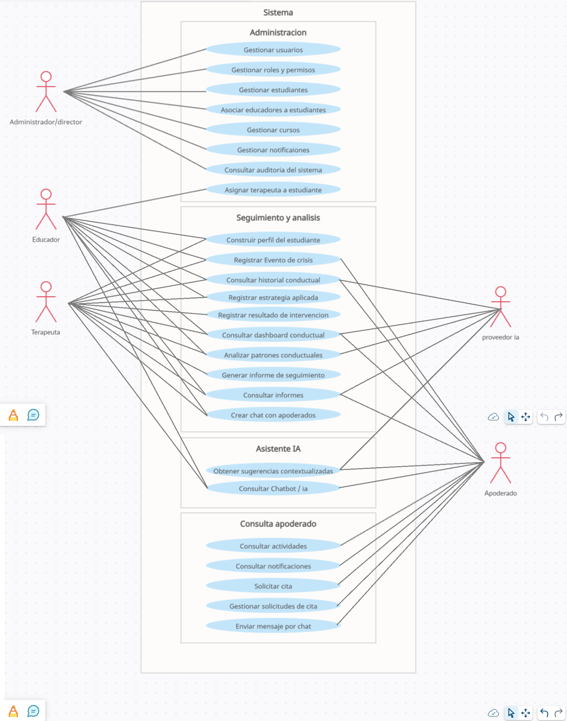
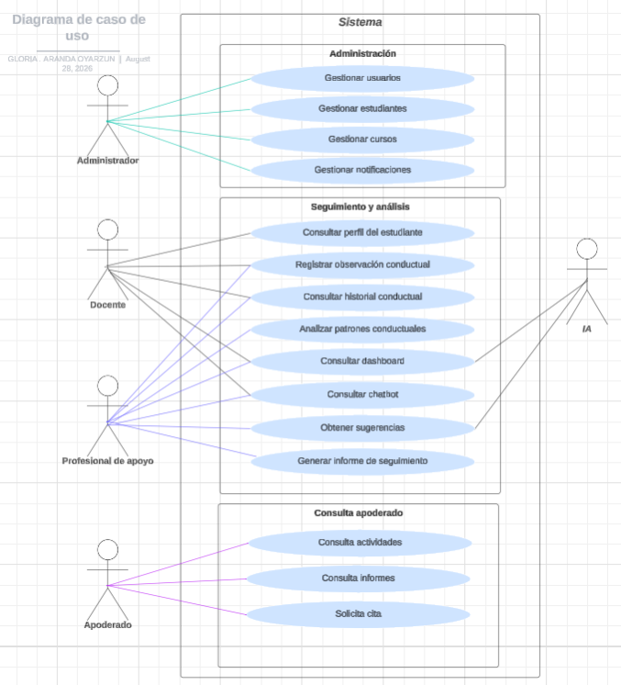
ID | Caso de uso | Actor principal | Prioridad
CU-01 | Iniciar sesión | Todos | Crítica
CU-02 | Recuperar contraseña | Todos | Alta
CU-03 | Gestionar usuarios | Administrador | Crítica
CU-04 | Gestionar roles y permisos | Administrador | Crítica
CU-05 | Gestionar estudiantes | Administrador | Crítica
CU-06 | Asociar responsables a estudiante | Administrador | Crítica
CU-07 | Gestionar cursos | Administrador | Alta
CU-08 | Consultar perfil del estudiante | Docente / Terapeuta / Apoderado | Crítica
CU-09 | Registrar observación conductual | Docente / Terapeuta / Apoderado | Crítica
CU-10 | Consultar historial conductual | Docente / Terapeuta / Apoderado | Crítica
CU-11 | Registrar estrategia aplicada | Docente / Terapeuta / Apoderado | Crítica
CU-12 | Registrar resultado de intervención | Docente / Terapeuta | Crítica
CU-13 | Consultar dashboard conductual | Docente / Terapeuta / Apoderado | Alta
CU-14 | Analizar patrones conductuales | Docente / Terapeuta / Apoderado | Crítica
CU-15 | Consultar asistente inteligente | Docente / Terapeuta / Apoderado | Crítica
CU-16 | Obtener sugerencias contextualizadas | Docente / Terapeuta / Apoderado | Crítica
CU-17 | Evaluar utilidad de una sugerencia | Docente / Terapeuta | Alta
CU-18 | Generar informe de seguimiento | Docente / Terapeuta | Alta
CU-19 | Consultar informes | Docente / Terapeuta / Apoderado | Alta
CU-20 | Gestionar actividades | Docente / Terapeuta / Administrador | Media
CU-21 | Consultar actividades | Apoderado / Docente / Terapeuta | Media
CU-22 | Solicitar cita | Apoderado | Media
CU-23 | Gestionar solicitudes de cita | Docente / Terapeuta | Media
CU-24 | Gestionar notificaciones | Administrador / Docente / Terapeuta | Media
CU-25 | Consultar notificaciones | Usuarios | Media
CU-26 | Consultar auditoría del sistema | Administrador | Alta
CU-27 | Consultar chat privado | Docente / Terapeuta / Apoderado | Alta
CU-28 | Enviar mensaje privado | Docente / Terapeuta / Apoderado | Media
CU-29 | Registrar evento de crisis | Docente / Terapeuta / Apoderado | Alta
CU-30 | Asignar terapeuta a estudiante | Administrador / Docente | Crítica

Arquitectura
